Dados
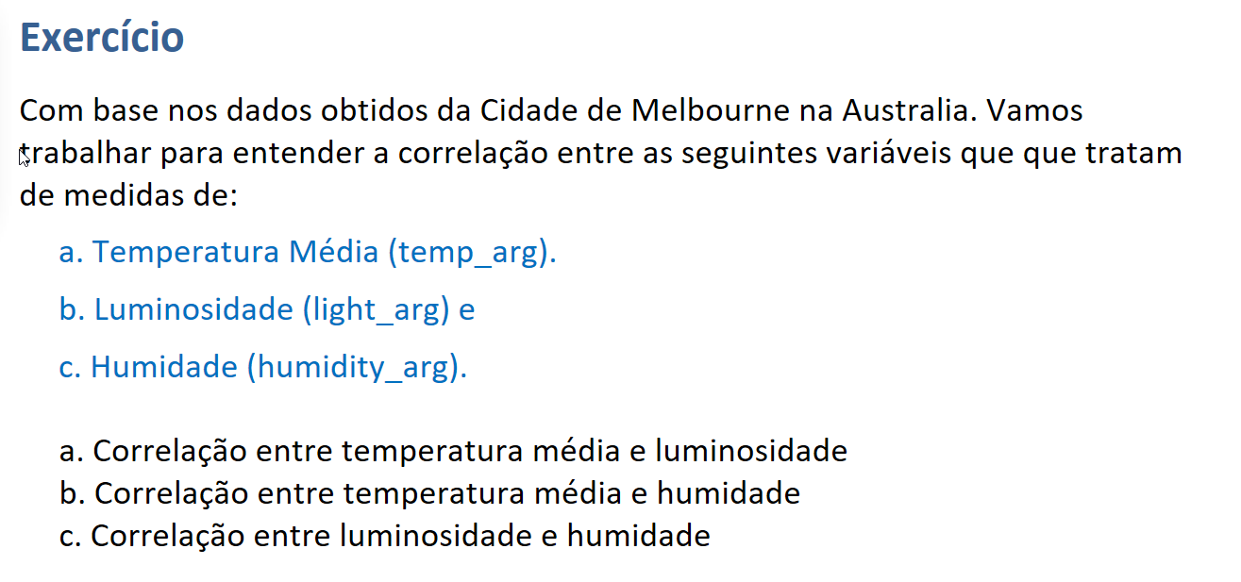
temp_avg | light_avg | humidity_avg
23.5 | 94.8 | 44.5
23.5 | 96.3 | 43.1
24.2 | 97.6 | 43.4
22.9 | 97.8 | 46.6
24.5 | 98.2 | 44.5
22.9 | 98 | 42.9
24.5 | 98.2 | 42.6
22.6 | 97.6 | 47.3
22.9 | 97 | 46.9
21.9 | 96.7 | 49.1
22.6 | 97.8 | 45.9
22.9 | 96.4 | 48.1
21.3 | 95.7 | 48.1
21.6 | 94.2 | 52.2
21 | 95.6 | 49.4
21 | 93.6 | 53.3
21.3 | 94.7 | 52.6
20.6 | 94 | 52.1
21.3 | 96.8 | 48.5
22.3 | 97.5 | 49.6
23.2 | 96.5 | 45
23.5 | 97.7 | 46.7
23.9 | 97.8 | 46.1
24.5 | 98 | 40.9
25.5 | 98.7 | 39
24.5 | 98.1 | 39.8
22.9 | 95.8 | 47.8
23.9 | 98.4 | 41.5
23.2 | 97.8 | 48.8
23.9 | 97.5 | 47.5
21.9 | 96.7 | 46.1
23.5 | 95.5 | 49.1
21.3 | 94.6 | 46.9
21 | 96.4 | 46.1
22.6 | 94.9 | 47.8
21.3 | 96.7 | 46.2
21 | 97.8 | 52.6
22.3 | 98.1 | 48.1
23.5 | 97.7 | 47.5
21.9 | 97.4 | 45.9
22.6 | 98.5 | 43.7
23.9 | 97.7 | 48.9
21.6 | 98.1 | 46.4
23.2 | 97.5 | 49.2
21.6 | 97.9 | 47.2
20.3 | 93.5 | 52.4
19 | 92.9 | 53.8
18.4 | 92 | 57.4
18.7 | 93.4 | 52.6
19 | 89.3 | 58.4
18.1 | 88.3 | 59.3
18.7 | 82.7 | 60.4
17.7 | 78.7 | 60.9
18.1 | 81.8 | 55.7
18.4 | 74.2 | 61.5
17.4 | 64.9 | 60.9
18.4 | 67.8 | 61.7
17.7 | 69.8 | 56.3
18.1 | 54.5 | 63
17.4 | 43.4 | 62.2
18.1 | 30.1 | 62.2
18.1 | 10.5 | 63.1
17.4 | 9.7 | 61.5
18.1 | 5.4 | 62.5
17.7 | 4.6 | 63.4
17.1 | 7.4 | 62.8
17.7 | 13.4 | 56.8
17.7 | 4.6 | 63.4
17.1 | 7.7 | 63
17.7 | 4.4 | 64.1
17.1 | 7.2 | 62.3
17.7 | 4.6 | 63.6
17.1 | 7.3 | 62.8
18.1 | 4.5 | 63
17.1 | 7 | 63
17.7 | 13.1 | 57
17.7 | 4.4 | 63.3
17.7 | 13.5 | 57.4
17.7 | 4.5 | 63.9
17.1 | 7.4 | 63.4
17.7 | 4.5 | 64.4
17.4 | 7.1 | 64.1
17.7 | 13.2 | 57.9
17.7 | 4.5 | 64.9
17.1 | 7.8 | 63.9
17.7 | 4.5 | 64.1
17.1 | 7.1 | 63.4
17.4 | 12.2 | 58.5

